Solicitud gráfica
 | Área: | Matemáticas |  |  | Fecha:
 | Grado: | 6
 | Título del tema: | Lógica y teoría de Conjuntos |  |  | ¿Cuaderno de estudio o recurso? | Recurso
 | Editor: | Diana Margarita Gonzalez Martinez |  |  | Motor del recurso | F7

 | Código guión o recurso: | MA_06_01_CO_REC180 | ← Para determinar este código, visite la hoja de Ayuda
 |  |  |  |  | ESPECIFICACIÓN DE ARCHIVOS A ENTREGAR
Núm. | Archivo Shutterstock o ruta en web | Imagen para: | Tipo | Formato | Nombre imagen SMALL | Tamaño imagen SMALL | Nombre imagen ZOOM | Tamaño imagen ZOOM | Descripción | Observaciones
E
IMG01 | 98130170 (Ver la imagen en Observaciones, última columna de esta tabla | Recurso F7 | Fotografía | Horizontal | MA_06_01_CO_REC180_IMG01.jpg | 800 x 460 px |  |  | esta imagen debe ir con un contorno ovalado u la letra E por fuera indicando el nombre del conjunto | 
IMG02 | Ver observaciones | Recurso F7 | Fotografía | Horizontal | MA_06_01_CO_REC180_IMG02.jpg | 800 x 460 px |  |  | Debe ir una imagen que muestre o indique vacio
IMG03 | Ver observaciones | Recurso F7 | Ilustración | Horizontal | MA_06_01_CO_REC180_IMG03.jpg | 800 x 460 px |  |  |  | 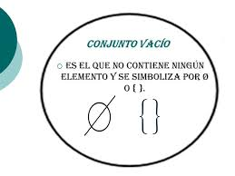
IMG04 | Ver observaciones | Recurso F7 | Ilustración | Horizontal | MA_06_01_CO_REC180_IMG04.jpg | 800 x 460 px
IMG05 | Ver observaciones | Recurso F7 | Ilustración | Vertical | MA_06_01_CO_REC180_IMG05.jpg | 800 x 460 px |  |  | Debe ir una imagen que muestre o indique conjunto unitario
T
IMG06 | Ver observaciones | Recurso F7 | Fotografía | Horizontal | MA_06_01_CO_REC180_IMG06.jpg | 800 x 460 px
Z
IMG07 | Ver observaciones | Recurso F7 | Fotografía | Horizontal | MA_06_01_CO_REC180_IMG07.jpg | 800 x 460 px
IMG08 | 15148279 (Ver la imagen en Observaciones, última columna de esta tabla) | Recurso F7 | Fotografía | Horizontal | MA_06_01_CO_REC180_IMG08.jpg | 800 x 460 px |  |  | Debe ir un contorno en la imagen que muestre o indique conjunto finito, con la letra F en mayuscula por fuera indicando el nombre del conjunto | 
IMG09 | Ver observaciones | Recurso F7 | Fotografía | Horizontal | MA_06_01_CO_REC180_IMG09.jpg | 800 x 460 px |  |  | La imagen debe ir en un contorno cuadrado con la letra mayúscula W indicando el nombre del conjunto | 
IMG10 | Ver observaciones | Recurso F7 | Fotografía | Horizontal | MA_06_01_CO_REC180_IMG10.jpg | 800 x 460 px |  |  | La imagen debe ir en un contorno cuadrado con la letra mayúscula N indicando el nombre del conjunto. | 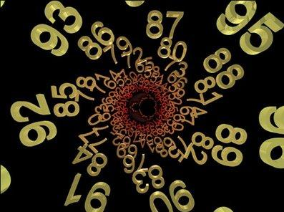
IMG11 | 98130170 (Ver la imagen en Observaciones, última columna de esta tabla) | Recurso F7 | Fotografía | Horizontal | MA_06_01_CO_REC180_IMG11.jpg | 800 x 460 px |  |  | esta imagen debe ir con un contorno ovalado u la letra E por fuera indicando el nombre del conjunto | 
IMG12 | Ver observaciones | Recurso F7 | Ilustración | Horizontal | MA_06_01_CO_REC180_IMG12.jpg | 800 x 460 px |  |  |  | 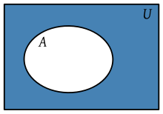
IMG13 | Ver observaciones | Recurso F7 | Fotografía | Horizontal | MA_06_01_CO_REC180_IMG13.jpg | 800 x 460 px |  |  | Debe ir por fuera de la imagen la letra U, y dentro encerrados tres elementos con la letra P, indicando un subconjunto | 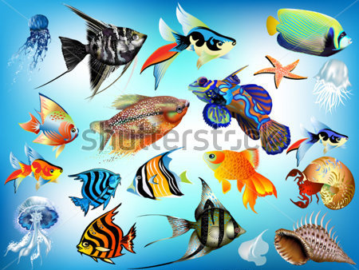
IMG14 | Ver observaciones | Recurso F7 | Ilustración | Horizontal | MA_06_01_CO_REC180_IMG14.jpg | 800 x 460 px |  |  | Colocar diversos conjuntos entrelazados con dibujos dentro | 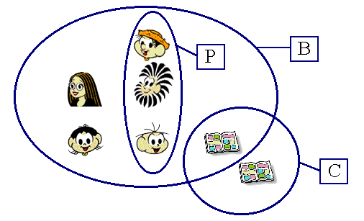
IMG15 | Ver observaciones | Recurso F7 | Ilustración | Horizontal | MA_06_01_CO_REC180_IMG15.jpg | 800 x 460 px |  |  |  | 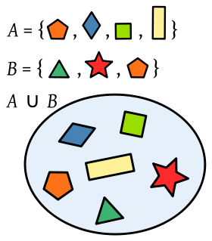
IMG16 | Ver observaciones | Recurso F7 | Ilustración | Horizontal | MA_06_01_CO_REC180_IMG16.jpg | 800 x 460 px |  |  |  | 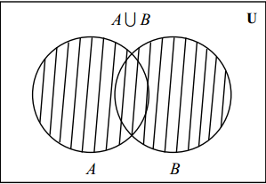
IMG17 | Ver observaciones | Recurso F7 | Ilustración | Horizontal | MA_06_01_CO_REC180_IMG17.jpg | 800 x 460 px |  |  |  | 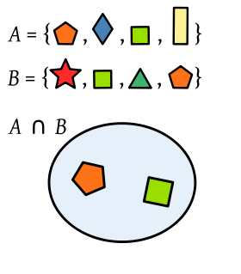
IMG18 | Ver observaciones | Recurso F7 | Ilustración | Horizontal | MA_06_01_CO_REC180_IMG18.jpg | 800 x 460 px |  |  |  | 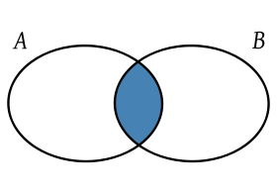
IMG19 | Ver observaciones | Recurso F7 | Ilustración | Horizontal | MA_06_01_CO_REC180_IMG19.jpg | 800 x 460 px |  |  |  | 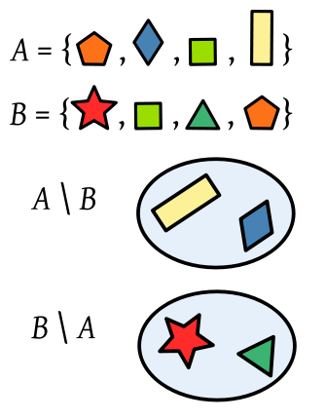
IMG20 | Ver observaciones | Recurso F7 | Ilustración | Horizontal | MA_06_01_CO_REC180_IMG20.jpg | 800 x 460 px |  |  |  | 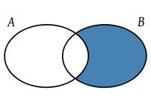
IMG21 | Ver observaciones | Recurso F7 | Ilustración | Horizontal | MA_06_01_CO_REC180_IMG21.jpg | 800 x 460 px |  |  |  | 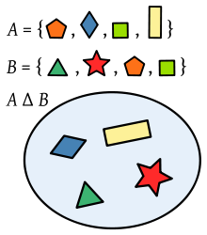
IMG22 | Ver observaciones | Recurso F7 | Ilustración | Horizontal | MA_06_01_CO_REC180_IMG22.jpg | 800 x 460 px |  |  |  | 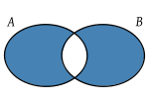
IMG23 | Ver observaciones | Recurso F7 | Ilustración | Horizontal | MA_06_01_CO_REC180_IMG23.jpg | 800 x 460 px |  |  |  | 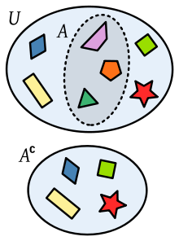
IMG24 | Ver observaciones | Recurso F7 | Ilustración | Horizontal | MA_06_01_CO_REC180_IMG24.jpg | 800 x 460 px |  |  |  | 